記載にあたっての注意事項
記載にあたっての注意事項
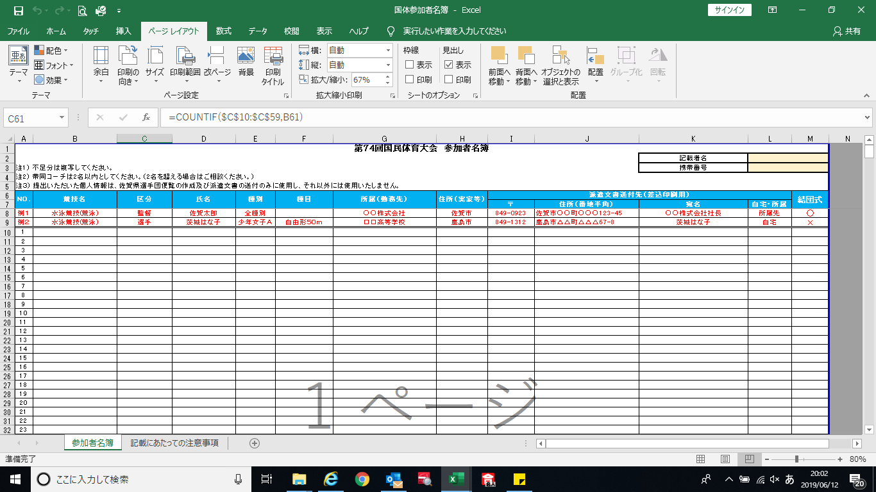

・ ▼を押してリストを表示し、その中から該当する競技名を選択してください。
・ 記載内容がそのまま派遣文書に反映されるため、「〃」は使用せず、コピーして貼り付けてください。（最初のひとつをリストから選択すれば、あとはコピー＆貼付けができます。）
・ 万が一、リストに該当するものがない場合は、お手数ですが、持永までご連絡ください。
・ 区分や種別も同じ要領で入力してください。
・ ▼を押してリストを表示し、その中から該当する競技名を選択してください。
・ 記載内容がそのまま派遣文書に反映されるため、「〃」は使用せず、コピーして貼り付けてください。（最初のひとつをリストから選択すれば、あとはコピー＆貼付けができます。）
・ 万が一、リストに該当するものがない場合は、お手数ですが、持永までご連絡ください。
・ 区分や種別も同じ要領で入力してください。
・ ▼を押してリストを表示し、その中から該当する競技名を選択してください。
・ 記載内容がそのまま派遣文書に反映されるため、「〃」は使用せず、コピーして貼り付けてください。（最初のひとつをリストから選択すれば、あとはコピー＆貼付けができます。）
・ 万が一、リストに該当するものがない場合は、お手数ですが、持永までご連絡ください。
・ 区分や種別も同じ要領で入力してください。
・ 各市町の自治体が、地元の出身者を把握しやすいよう、記載して頂いています。
県外の方：出身市町名
県内の方：お住いの市町名
をご記入ください。
・ 本国体の結団式に出席されるかどうかを、○×で記載してください。
（リストより選択ください。）

・ 派遣文書が確実に本人に届くよう、住所や宛名を記載してください。

